규정요약
국내 교통비 지원 제도 안내 1. 지원 대상 및 기준 - 국내 현장 숙소 사용자(정직/촉탁/계약직)에게 월 4회 왕복 교통비, 월 25만원 한도 내 실비 지원 - 자택 기준: e-HR 등록 주소지(기혼: 가족 거주지, 미혼: 부모 거주지) 2. 신청 기간 및 방법 - 신청 기간: 해당월 7일 - 익월 5일(기간 내 미신청 시 소급 불가) - 신청 방법: e-HR 시스템에서 [국내교통비 신청] 메뉴 이용 - 상세 매뉴얼: 국내교통비 매뉴얼.pdf 3. 정산 기준 - 자기 차량: 운행거리/7km × 유종별 단가(실물 영수증 단가 적용) - 전기차: 운행거리/3.5km × 충전단가 - 수소차: 운행거리/65.8km × 충전단가 - 대중교통: 실비 정산(실물 영수증 필수, 영수증 발급 불가 시 교통 티켓·사내영수증 제출) - 톨비·주차료: 실비 정산(영수증 첨부)
4. 신청 절차 - Charge 명 확인
- 신청 회차 선택(1-4회차)
- 휴무 시작일/종료일 입력
- 이동 수단 선택(자차/대중교통)
- 계좌구분 선택(경비계좌 개설 必)
- 출발지/목적지 입력(시/군/구)
- 유류 단가: 주유 영수증 단가 입력(자차)
- 이동거리: 왕복 이동 거리 입력(네이버 기준)
- 통행료/주차료: 왕복 실비 입력
- 신청금액: 자동산출
- 증빙파일 첨부(신청금액 이상 영수증 필수)
- 신청/결재상신(검토: 관리, 승인: 직책자)
5. 입금 일자신청 승인 후 화/목요일 경비계좌로 입금
6. 문의처 : 관리팀 담당자
7. 추가 참고
- 교통비 정산은 출장비 정산 기준과 동일하며, 개인카드 사용 원칙
- 다수 회차 신청 시 합계금액 확인 필수
※ 국내 교통비 지원 규정 상세 내용은 국내교통비신청메뉴얼을 참조하시고, 문의는 관리팀 담당자

거리산정기준
■ 거리산정 기준

▶ 자차 이용 |  |  |  | ▶대중교통이용
- 네이버 or 티맵상 거리 캡쳐 : 현장(or숙소) <> 자택 |  |  |  | - 시외/고속버스, 기차
 |  | 상세주소 | 단축주소
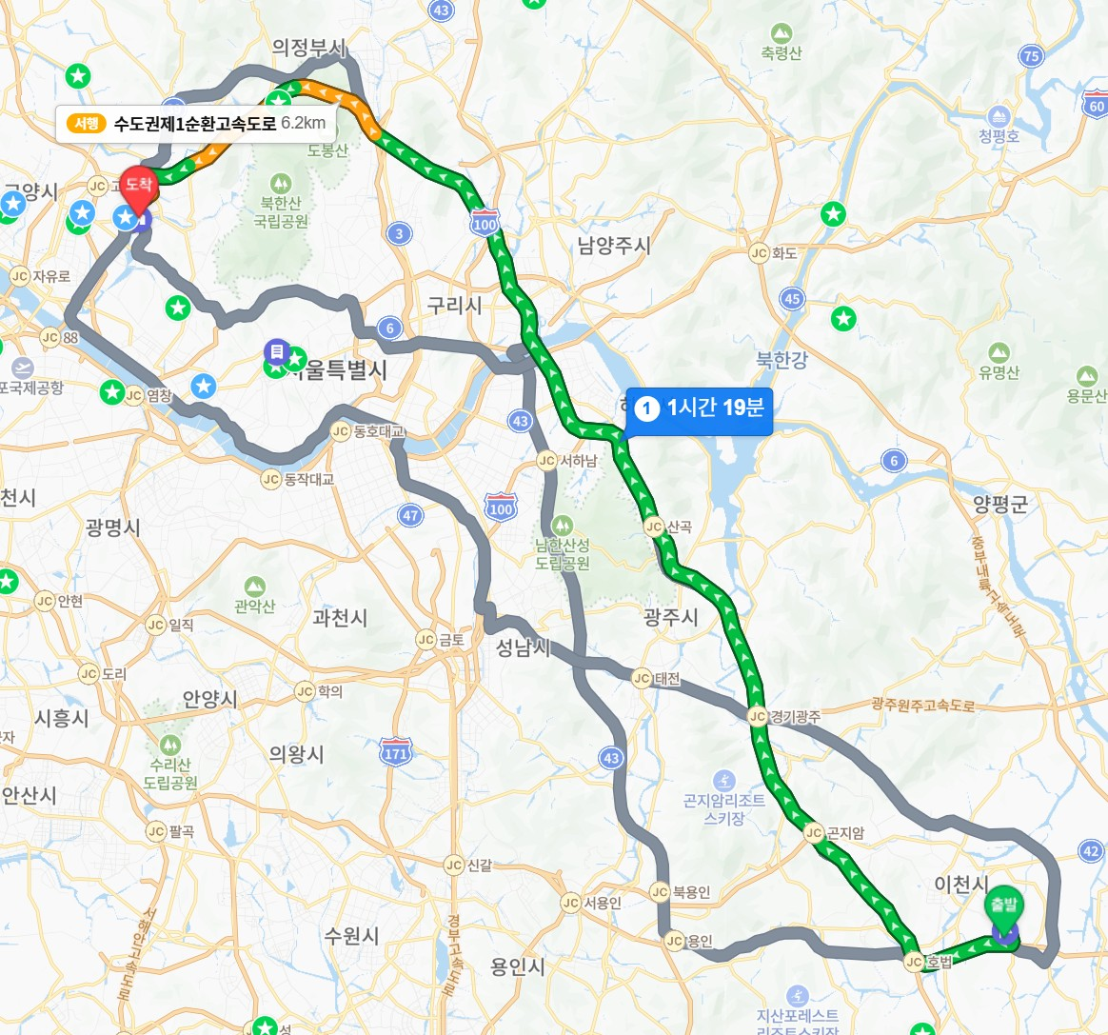
 | 출발지 주소 | 경기도 이천시 부발읍 아미리 701-2 | 1 | 출발터미널(역)
 | 도착지 주소 | 경기도 고양시 덕양구 덕수천 1로 59 | 2 | 도착터미널(역)

 | 편도거리(km) | 86
 | 왕복거리(km) | 172

 | ▶ 비고
 | 1. e-HR 등록지 변경 전, 자차 이동거리 및 출도착터미널(역)은 매회차 동일
 | - 자택기준 : e-HR 등록 주소지 (기혼 : 가족 거주지, 미혼 : 부모 거주지)
 | - 출발지 : 현장 (or 숙소) / 도착지 : 자택
 | 2. 자차 이용 시, 차종 변경 전까지 유종은 동일 (유류(경유, 휘발유, 고급유, LPG), 전기차, 수소차), 해당 유종 증빙만 가능
 | 3. 단축주소는 시/군/구
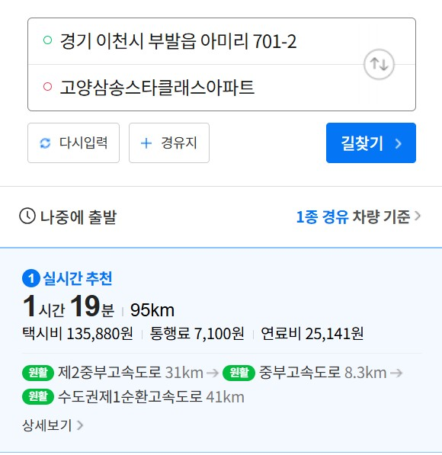
 | 4. 대중교통 이용시, 현장<> 출발터미널(역), 자택 <> 도착터미널(역) 이동간 택시비/시내버스/지하철 비용도 포함
 | 5. 대중교통이 시내/광역버스/택시/지하철만 해당될 경우, 출도착터미널(역) 미기입
※ 주유 증빙 첨부(자차)시 유의사항
- 부득이 증빙상 유류단가가 표시되지 않는 증빙일 경우, 한국석유공사(오피넷) 일자별 유류단가 중 해당 유종으로 적용하며, 해당 조회본 첨부 필수 - 주유 증빙상 합계액은 신청 시 입려한 정산대상 금액보다 크거나 같아야 함.
- 일체 비용(주유/통행료/대중교통 등)은 개인카드사용 원칙 (법인카드 불가)

회차별신청및증빙
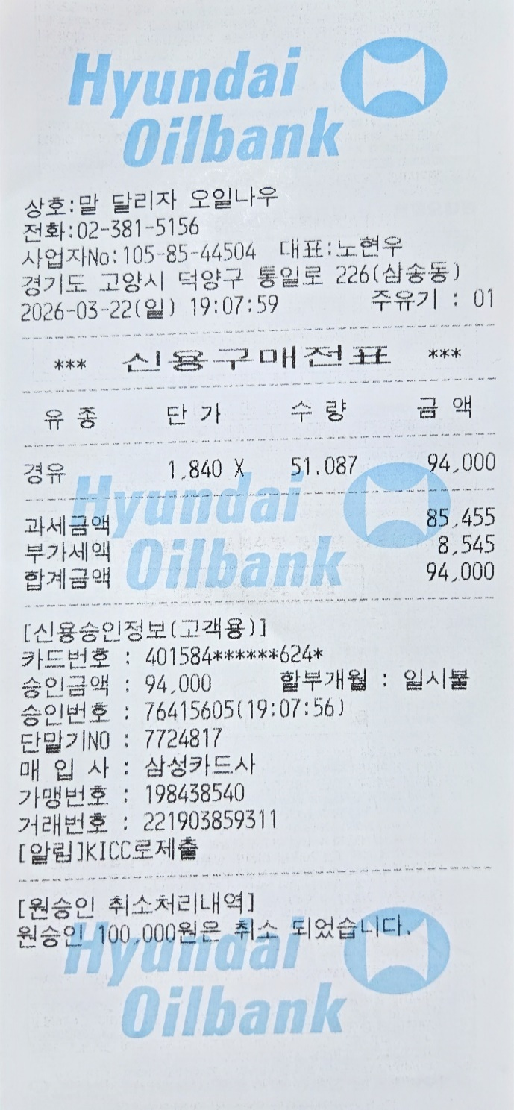
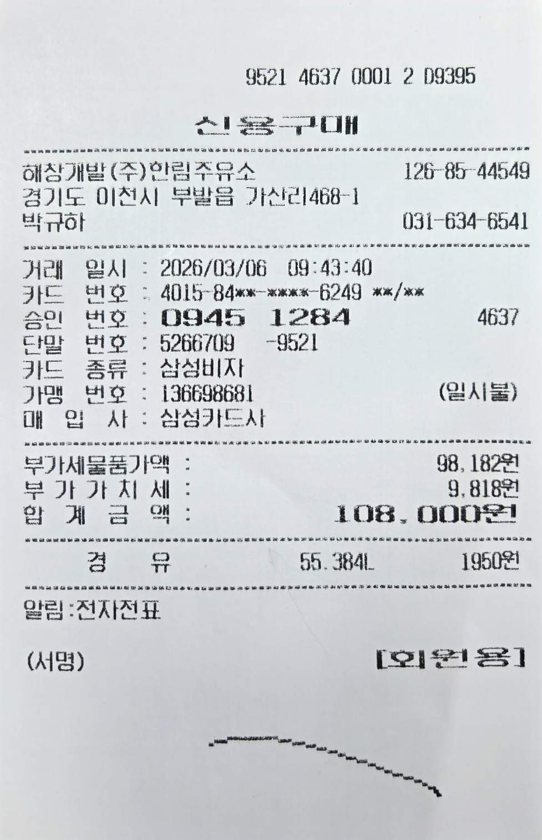
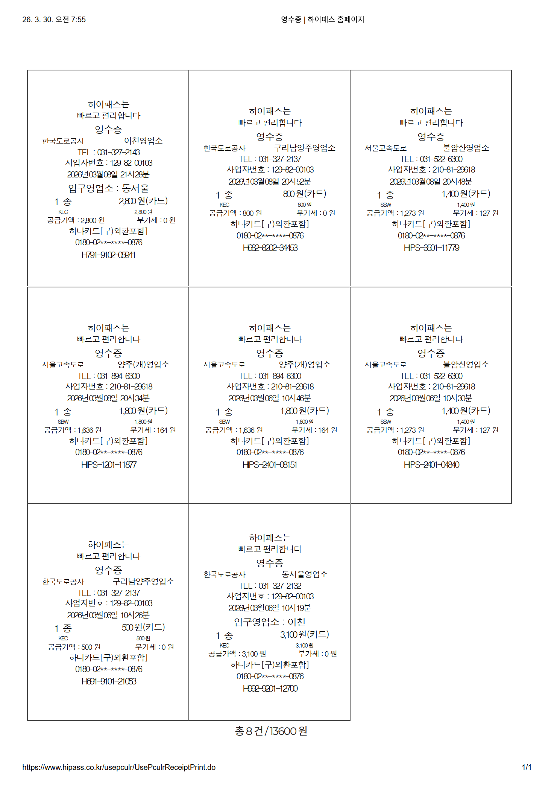



▶ 자차 이용 시, 유종별 평균단가 산정 |  |  |  |  |  |  | ▶ Index

유종선택 | 유류 | 이동거리/7.0km |  | ※ 유종별 환산 연비 |  |  | 선택
주유일 | 주유/충전량 | 주유금액 |  | 유종 | 환산연비 |  | 입력
2026-03-06 | 55.4 | 108,000 |  | 유류 | 이동거리/7.0km |  | 자동
2026-03-22 | 51.1 | 94,000 |  | 전기 | 이동거리/3.5km
 |  |  |  | 수소 | 이동거리/65.8km

주유합계 | 106.5 | 202,000
평균단가 |  | 1,898

■ 회차별 정산 (e-HR 국내교통비 신청 시스템 입력 항목)

회차 | 시작일 | 종료일 | 이동수단 | 출발지 | 도착지 | 유류단가 | 이동거리 | 주유비정산 | 통행료 | 교통비(시외) | 교통비(시내) | 산출금액 | 신청금액
1회차 | 2026-03-06 | 2026-03-08 | 자차 | 1 | 2 | 1,898 | 172 | 46,637 | 13,600 |  |  | 60,237 | 60,237
2회차 | 2026-03-13 | 2026-03-15 | 자차 | 1 | 2 | 1,898 | 172 | 46,637 | 13,500 |  |  | 60,137 | 60,137 | ※ 증빙금액은 반드시, 신청금액 보다 같거나 많아야함
3회차 | 2026-03-20 | 2026-03-22 | 자차 | 1 | 2 | 1,898 | 172 | 46,637 | 13,600 |  |  | 60,237 | 60,237 | TRUE
4회차 | 2026-03-23 | 2026-03-29 | 자차 | 1 | 2 | 1,898 | 172 | 46,637 | 13,600 |  |  | 60,237 | 60,237

 |  |  |  |  |  |  |  |  |  |  | 합계 | 240,846 | 240,846
 |  |  |  |  |  |  |  |  |  |  | 한도 | 250,000 | 250,000
 |  |  |  |  |  |  |  |  |  |  | 한도잔액 | 9,154 | 9,154
 |  |  |  |  |  |  |  | ※ 산출금액 합계가 한도를 초과할 경우, 한도 초과 금액을 마지막 회차에서 조정하여 마지막 회차산출금액을 조정함

▶ 주유/톨비/주차장 증빙 (캡쳐) ↓ |  |  | ※ 캡쳐사진은 내용을 확인할 수 있는 수준 |  |  |  |  | ▶ 대중교통이용증빙 (캡쳐) ↓

